Hoja1
Ejemplo
 |  | Empresa | n | Variancia muestral | Nº de artículos
 |  |  |  |  | Defectuosos
 |  | A | 31 | 31.393 | 4
 |  | B | 41 | 6.758 | 4

b) ¿Con un riesgo a=0.1, se puede concluir que la variancia
de los tiempos de vida de los artículos producidos por la
empresa B no es menor de 12 horas² ?
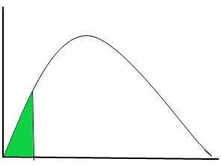
 | Primer paso | Ho | s2³12
 |  | Ha | s2<12

χ²₍₄₀₎
 | Segundo paso | a | 0.1

 | Tercer paso

 | Cuarto paso | Valor crítico |  | 29.050522931
29.0505
 | Quinto paso | Ji-cuadrado calculado |  | 22.526666667

 | Sexto paso | Se rechaza la Ho con un nivel de significación de 0.1
 |  | No existe evidencia estadística (e.e.e) suficiente para afirmar que la Ho sea verdadera
 |  | Los datos son inconsistentes con la Ho

 |  | p-valor | 0.01172
 |  |  | 0.011721704115

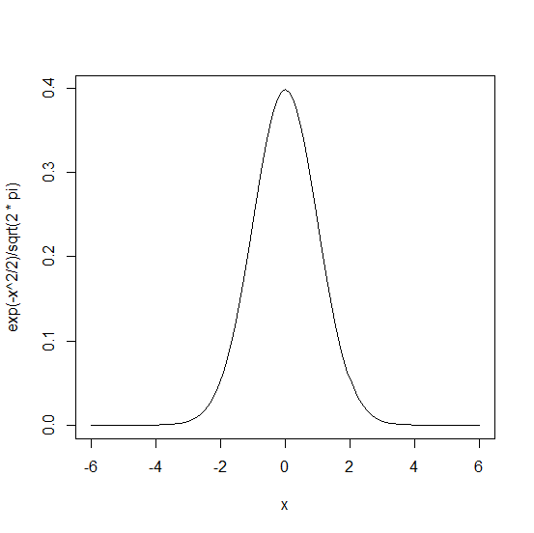
d) ¿Se puede concluir para a=0.05 que la proporción de
artículos defectuosos producidos por la empresa A es
mayor de 0.1 ?

 | Primer paso | Ho | π £ 0.1
 |  | Ha | π > 0.1

 | Segundo paso | a | 0.05

 | Tercer paso

alfa
 | Cuarto paso | Valor crítico |  | 1.644485 | qnorm(1-0.05)

 | Quinto paso | Zc calculado |  | 0.53881590608

 | Sexto paso | No se rechaza la Ho con un nivel de significación de 0.05
 |  | Existe evidencia estadística (e.e.e) suficiente para afirmar que la Ho no puede ser rechazada

1.6444854
 |  | Los datos son consistentes con la Ho
0.538815
 |  | p-valor | 0.2950069 | 1-pnorm(0.538815906)
 |  |  | 0.29500725621

